Priorização
Baixo esforço e Alto impacto I
As ações nesse quadrante, quando realizadas, trazem bons resultados, ou seja, são muito produtivas e de alto impacto para o território. Por esse motivo, elas devem ser priorizadas.
Alto esforço e Alto impacto II
As ações presentes nesse quadrante, quando realizadas, geram resultados expressivos para o território. Porém, muito tempo é gasto e recursos são gastos para realizá-las. Por isso, se deve ter um cuidado especial neste quadrante para definir quais ações são viáveis de serem realizadas e quais podem ser evitadas.
Baixo esforço e Baixo impacto III
As ações deste quadrante requerem pouco esforço e os resultados são de baixo impacto, sendo aconselhável verificar se a ação é realmente necessária. Se podem ser demandadas em outros in strumentos ou em outro período.
Alto esforço e Baixo impacto IV
As ações que ficam nesse quadrante, quando realizadas, não trazem resultados relevantes para o território, pois demandam muito tempo para serem realizadas. Além disso, o impacto que geram não é muito significante. Por essa razão, essas ações devem ser evitadas sempre que possível, sendo que o indicado é realizá-las somente quando forem realmente necessárias.
Baixo Esforço (fácil)
Alto Esforço (difícil)

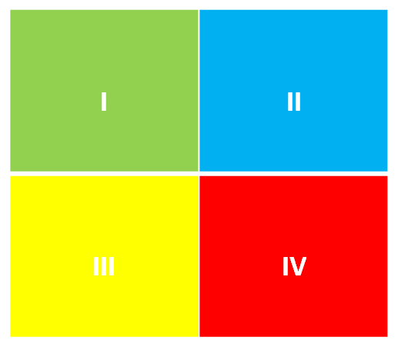

Alto Impacto

Baixo Impacto

